Curva S
Proyecto: | Social Media Listening
ID: | Grupo 15

En millones de $ | Mes 1 | Mes 2 | Mes 3 | Mes 4 | Mes 5 | Mes 6 | Mes 7 | Mes 8 | Mes 9 | Mes 10 | Mes 11 | Mes 12 | Total | GAP
Egresos Planificado | $5.54 | $1.79 | $2.04 | $0.31 | $0.33 | $0.34 | $0.36 | $0.38 | $0.12 | $1.14 | $0.16 | $0.17 | $12.68
Egresos Real | $5.10 | $1.81 | $1.89 | $0.21 | $0.49 | $0.24 | $0.30 | $0.49 | $1.29 | $0.16 | $0.14 | $0.12 | $12.25 | -0.43

Ingresos Planificado | $- | $- | $0.35 | $0.70 | $1.05 | $1.40 | $1.75 | $2.10 | $2.45 | $2.80 | $3.15 | $3.49 | $19.22
Ingresos Real | $- | $0.57 | $0.08 | -$1.27 | $1.53 | -$0.79 | $3.27 | $4.35 | $3.09 | $3.24 | $2.83 | $2.40 | $19.30 | 0.08

Neto Planificado | -$5.54 | -$1.79 | -$1.69 | $0.39 | $0.72 | $1.05 | $1.39 | $1.72 | $2.32 | $1.66 | $2.99 | $3.32 | $6.54
Neto Real | -$5.10 | -$1.25 | -$1.81 | -$1.48 | $1.04 | -$1.03 | $2.97 | $3.85 | $1.80 | $3.08 | $2.69 | $2.28 | $7.05 | 0.51

Neto Planificado Acumulado | -$5.54 | -$7.32 | -$9.01 | -$8.62 | -$7.90 | -$6.85 | -$5.46 | -$3.75 | -$1.42 | $0.23 | $3.22 | $6.54 | -$45.88
Neto Real Acumulado | -$5.10 | -$6.34 | -$8.15 | -$9.63 | -$8.59 | -$9.62 | -$6.65 | -$2.79 | -$1.00 | $2.08 | $4.77 | $7.05 | -$43.96 | 1.92
GAP | $0.44 | $0.98 | $0.86 | -$1.01 | -$0.69 | -$2.77 | -$1.18 | $0.96 | $0.43 | $1.85 | $1.55 | $0.51
Ingresos Netos Acumulados (Real vs Proyectado)

Calculos de apoyo
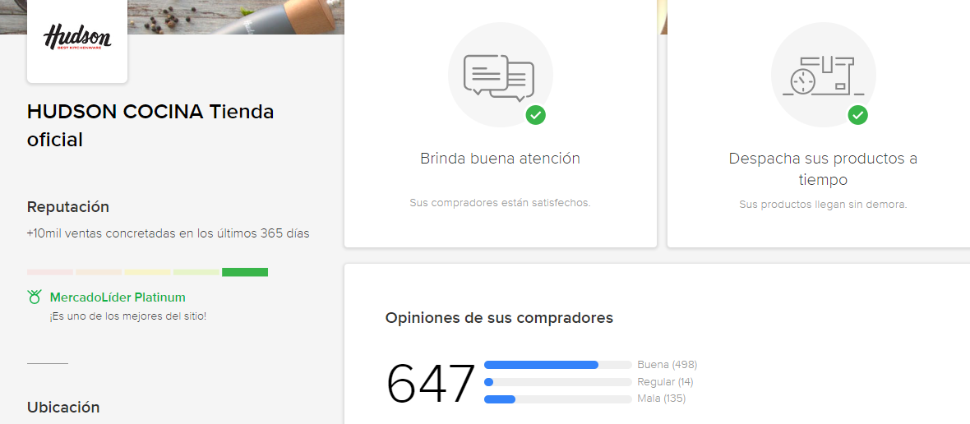
TKT promedio | $ 37,996.38 |  | Reputación actual
 |  |  | 498 | Bueno | 77%
Volumen | Precio |  | 14 | Regular | 2%
132 | $ 17,783 |  | 135 | Mala | 21%
21 | $ 13,748 |  | 647
98 | $ 18,474
29 | $ 5,483
30 | $ 16,680
95 | $ 16,935
5 | $ 34,741
29 | $ 90,701
79 | $ 29,456
15 | $ 14,605
31 | $ 22,314
595 | $ 17,132
2 | $ 21,966
6 | $ 130,848
9 | $ 77,708
88 | $ 34,777
37 | $ 106,417
67 | $ 12,410
14 | $ 13,157
58 | $ 5,723
26 | $ 128,849
56 | $ 13,416
44 | $ 157,557
106 | $ 23,854
23 | $ 20,981
44 | $ 331,996
25 | $ 29,079
46 | $ 16,672
16 | $ 35,461
37 | $ 19,099
46 | $ 13,120
34 | $ 30,171
79 | $ 27,317
32 | $ 606,361
34 | $ 16,433
20 | $ 24,233
174 | $ 23,538
35 | $ 11,330
23 | $ 31,602
31 | $ 19,879
29 | $ 11,168
71 | $ 38,248
36 | $ 42,529
48 | $ 23,914
29 | $ 22,536
77 | $ 5,483
2661 | $ 37,996 | Total

